상품제안서
손난로 8000-10000mah (2가지 디자인), 귀여운 캐릭터 손난로 | 상품코드: F29180

 |  |  |  |  |  |  | 02-412-0044 | www.easy1.co.kr
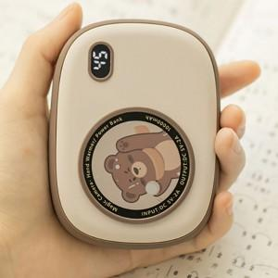

【상세/제작정보】

【인쇄/포장옵션】 | 실크 / 포장지포장

【공급단가】 | 수량 | 100~ | 300~ | 500~ | 1,000~ | 3,000~
*VAT별도 | 단가 | 24,000원 | 23,600원 | 23,000원 | 22,590원 | 22,000원

【상품 URL】 | http://www.easy1.co.kr/src/goods_detail.php?gdno=29180

